Descrizione
rev. 2018

 | Clicca qui per la Matrice Acquisti
 | PRESENTAZIONE
 | LABORATORIO INDUSTRIA CHIMICA DI PROCESSO
 | Versione con Sensori WIRELESS
 | PER LE SCUOLE SUPERIORI
 | 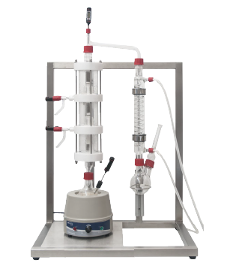 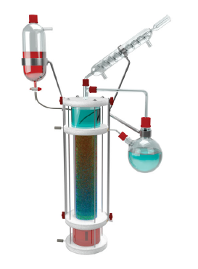 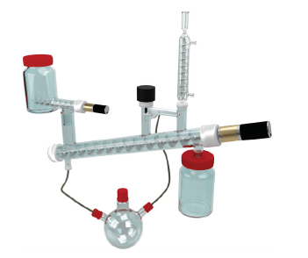

 | OBIETTIVI E FINALITÀ DELLA SOLUZIONE
 | La dotazione di questo laboratorio permette di approfondire l'industria chimica di processo ovvero alcune unità base dell'ingegneria chimica quali la distillazione frazionata, l'estrazione liquido liquido, l'estrazione solido liquido. Gli impianti in questione sono da tavolo ma riproducono su scala ridotta in modo fedele le unità base di un impianto chimico reale disponendo della strumentazione e parti meccaniche di un impianto in scala reale. Si vogliono poi realizzare ulteriori sperimentazioni mediante un reattore, un apparecchio di Kjeldahl, un mini estrattore Soxhlet. Infine si vogliono studiare i processi di assorbimento dei gas mediante un impianto pilota specifico e la cromatografia in fase liquida.

 | LA SOLUZIONE È COMPOSTA DA:
 | Il laboratorio è composto da un impianto pilota da tavolo per la distillazione frazionata composto da una colonna di distillazione con piatti a campanella. Le singole frazioni vengono ricavate in corrispondenza delle diverse altezze della colonna mediante dei rubinetti. Lungo la colonna si inseriscono sensori di temperatura che interfacciati con il datalogger consentono di monitorare la temperatura delle singole frazioni. Un condensatore consente di condensare la frazione più leggera e raccoglierla in una beuta predisposta. Un secondo impianto pilota consente di effettuare l'estrazione liquido liquido mediante torre di estrazione in vetro riempita con anelli rashig e con distillatore per ricircolo della fase leggera. L’impianto consente di effettuare un’estrazione liquido liquido in continuo in modo particolare l’estrazione con toluene di acido acetico da una soluzione acquosa o altra estrazione con esano/acqua. L'impianto pilota di estrazione solido liquido consente di effettuare l’estrazione con esano di olio da sansa di olive, l’estrazione con etanolo della clorofilla dagli spinaci oppure l’estrazione con acqua dell’amido dalle patate. L'impianto è costituito da distillatore per ricircolo della fase liquida, colonna di estrazione in vetro con sollevamento fase solida mediante coclea motorizzata, serbatoio esterno in vetro raccolta fase solida,serbatoio esterno in vetro carico fase solida dotato di dosatore a coclea motorizzata, pallone distillazione fase liquida,refrigerante a serpentino in vetro per la condensazione del solvente. La soluzione comprende poi un reattore in vetro che permette di realizzare trasformazioni chimiche e biologiche complesse, controllando i principali parametri, un apparecchio di Kjeldahl per la determinazione dell'azoto, un mini estrattore Soxhlet, un mini distillatore, una torre di assorbimento per gas completamente smontabile ed una colonna per cromatografia liquida a bassa pressione. Infine si propongono datalogger e sensori wireless

 | DESCRIZIONE PROGETTO
 | Il progetto comprende una prima parte relativa ad alcune unità principali dell'industria di processo ed in particolare la distillazione frazionata, l'estrazione liquido liquido e solido liquido. Nel primo caso si vuole studiare come avviene una distillazione frazionata, si segue l'andamento della temperatura lungo la colonna, si analizza la composizione del distillato lungo la colonna, si determina l'efficienza della colonna. Si propongono la distillazione di una miscela n-esano / iso-ottano e n-pentano / n-esano / n-eptano. Il secondo impianto proposto consente di sperimentare l'estrazione liquido liquido in continuo e quindi determinare l'efficienza di estrazione, calcolare il coeffiente di scambio di materia; si propone l'estrazione con toluene di acido acetico da una soluzione acquosa e l'estrazione con esano. Il terzo impianto proposto consente di sperimentare l'estrazione solido liquido come processo di purificazione, la separazione di miscele di sostanze, permette di comprendere la legge di partizione per un'estrazione solida; si propone l'estrazione con esano di olio da sanse di olive, l'estrazione con etanolo della clorofilla dagli spinaci e l'estrazione con acqua dell'amido delle patate. Si propongono poi delle parti in vetro per realizzare ulteriori sperimentazioni: un reattore, un apparecchio di Kjeldahl, un mini estrattore Soxhlet, un mini distillatore, una torre di assorbimento per gas ed una colonna cromatografica. Infine si propongono datalogger e sensori wireless per la rilevazione dei dati sperimentali.

 | ELENCO APPARECCHIATURE:
 | N. 1 DISTILLAZIONE FRAZIONATA mod. CB-OR-9/EV
 | N. 1 ESTRATTORE LIQUIDO LIQUIDO mod. CB-OR-10/EV
 | N. 1 ESTRATTORE SOLIDO LIQUIDO mod. CB-OR-11/EV
 | N. 1 REATTORE
 | N. 1 APPARECCHIO DI KJELDAHL
 | N. 1 MINI ESTRATTORE SOXHLET
 | N. 1 MINI DISTILLATORE
 | N. 1 TORRE DI ASSORBIMENTO PER GAS
 | N. 1 COLONNA CROMATOGRAFICA

 | SENSORI WIRELESS E SISTEMA D'ACQUISIZIONE
 | N. 4 DATALOGGER CON SOFTWARE E APPLICAZIONI SPECIFICHE
 | N. 4 MODULO DI VISUALIZZAZIONE WIRELESS
 | N. 12 SENSORE DI TEMPERATURA
 | N. 4 SENSORE DI PRESSIONE
 | N. 4 SENSORE DI PH
 | N. 4 SENSORE DI CONDUTTIVITA'
 | N. 4 SENSORE CONTAGOCCE
 | N. 4 SENSORE ORP
 | N. 8 VALIGIA DI CONTENIMENTO SENSORI
 | N. 1 SCHERMO INTERATTIVO 65" UHD 4K
 | N. 12 PERSONAL COMPUTER di ultima generazione
 | Clicca qui per la Matrice Acquisti

